Sprint 1
Objectif Sprint 1 | Difficulté | éleve
Gestion de la STM | 6 | Nathan | FALSE
Découvrir Mbed | 1 | Nathan | TRUE | Groupe | mail | Lien à garder
Essai du code Test | 1 | Nathan | TRUE | Killian | killian.marielouise92@gmail.com | Datasheet Module Bluetooth HC-05
Reception commande sur la carte STM | 2 | Nathan | TRUE | Nathan | leprevier.nathan@gmail.com | Projet test
Choix de la note | 3 | Nathan | TRUE | Mickael | mickael.ul@free.fr
Gerer la synthèse du signal sonore | 8 | mickael le meilleur | FALSE | Thibault | reina.thibault2@gmail.com
Vidéo Science étonnante | 0 | mickael le meilleur | TRUE
Etude des fréquences des notes | 2 | mickael le meilleur | TRUE
Generation signal | 7 | mickael le meilleur | FALSE
Gerer la communication bluetooth | 7 | Killian | TRUE
Trame bluetooth | 7 | Killian | TRUE
Envoie | 7 | Killian | TRUE
Reception | 7 | Killian | TRUE
Realiser l'interface android | 5 | Thibault | FALSE
Interface utilisateur | 4 | Thibault | TRUE
Prise en compte du bouton pour la trame | 5 | Thibault | TRUE
Utilisation bluetouth | 6 | Thibault | FALSE

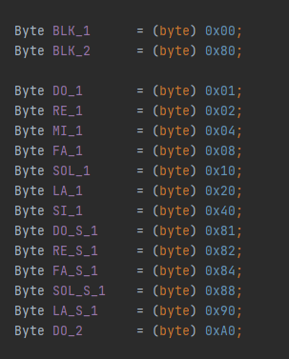
 |  |  |  | POUR LE 24/05

 |  |  |  | Nathan : | Prochaine fois lire seulement le pin et initier le baud sans chercher de trucs spéciaux pour lire le HC05
 |  |  |  | Killian | Unbuffered serialclass

 |  |  |  |  | 168.558651531
 |  |  |  |  | 159.10238834
 |  |  |  |  | 150.173670231
 |  |  |  |  | 141.741394272
 |  |  |  |  | 133.786366532
 |  |  |  |  | 126.277811185
 |  |  |  |  | 119.192410606
 |  |  |  |  | 112.5
 |  |  |  |  | 106.188297616
 |  |  |  |  | 100.227272727
 |  |  |  |  | 94.6027115154
 |  |  |  |  | 89.2929456548

